evidencias pagina web
Apartadoi principal de la pagina
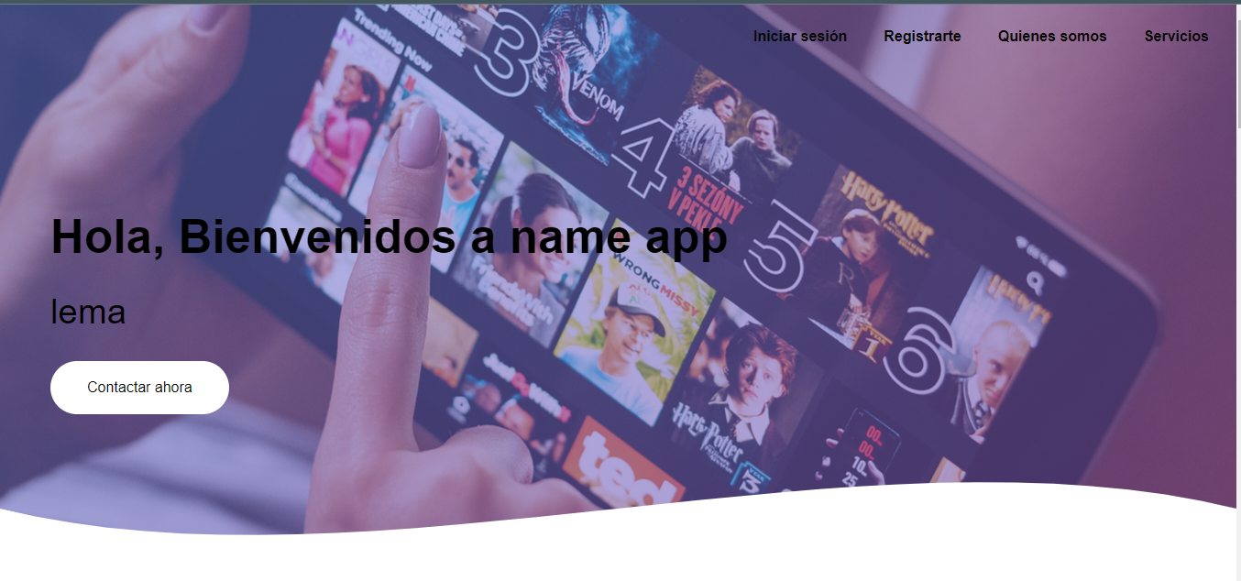

Apartado para hablar de la pagina
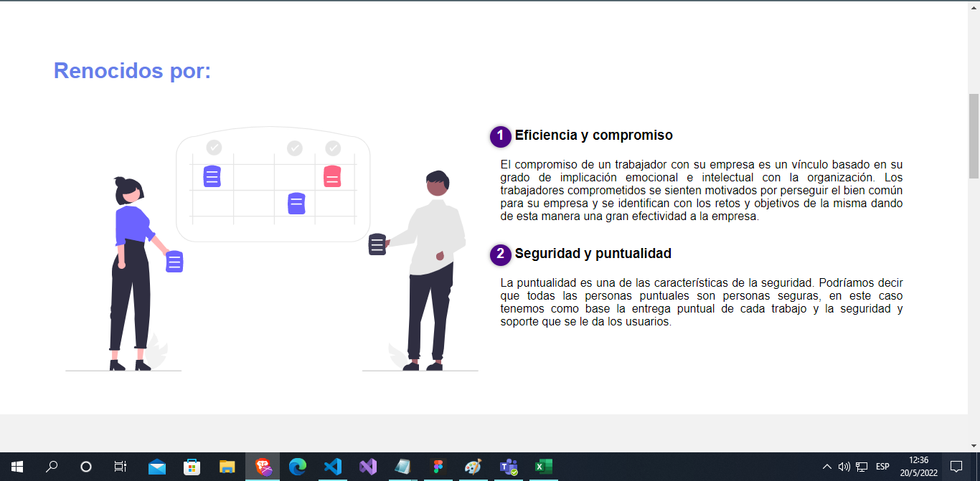

apartado de servicios a ofrecer

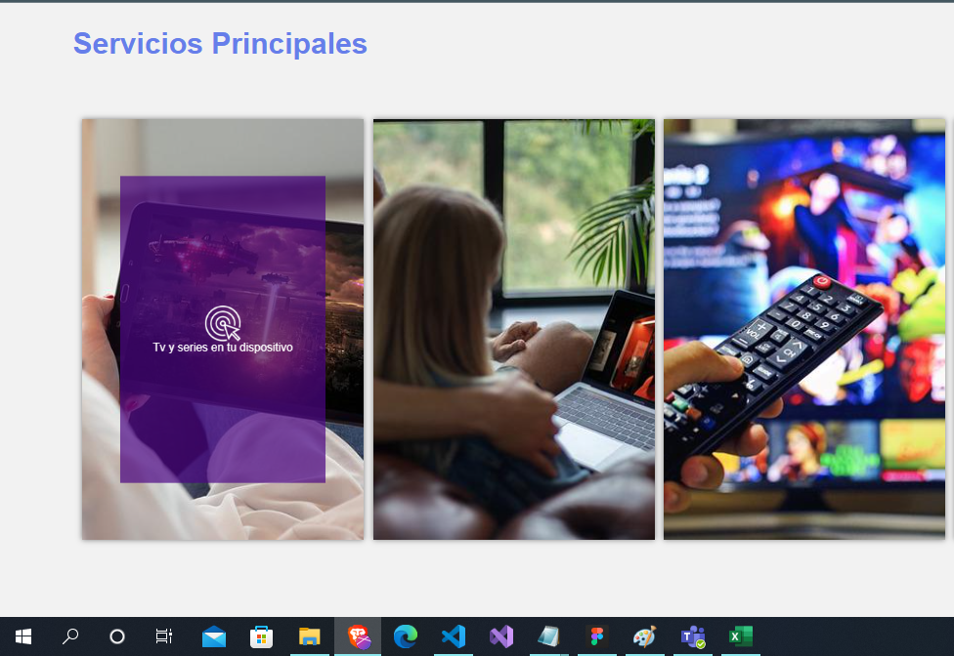

apartado de redes sociales falta modificar

